Gráfico 4 en Sheet de Colab
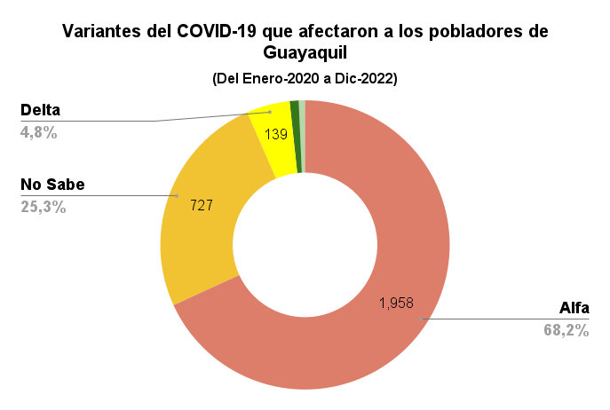
Variante del Virus COVID19 que lo contagio | Cantidad Personas
Alfa | 1958
No Sabe | 727
Delta | 139
Gamma | 29
Omicron | 20
Suma total | 2873

Gráfico 5 en Sheet de Colab
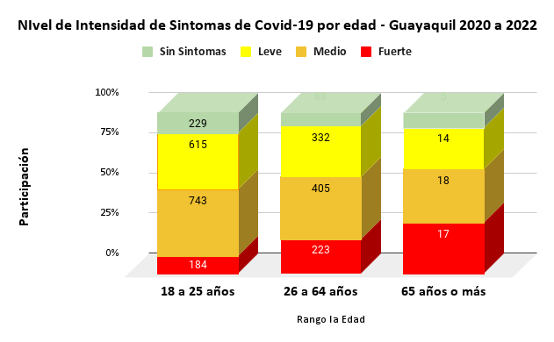
COUNTA de 4. ¿Género? | 7. ¿Intensidad de los sí­ntomas?
Rango la Edad | Fuerte | Medio | Leve | Sin Sintomas
18 a 25 años | 184 | 743 | 615 | 229
26 a 64 años | 223 | 405 | 332 | 88
65 años o más | 17 | 18 | 14 | 5
Total | 424 | 1166 | 961 | 322

Rango la Edad | 18 a 25 años | 184 | Fuerte |  |  |  |  | 229
Rango la Edad | 18 a 25 años | 615 | Leve
Rango la Edad | 18 a 25 años | 743 | Medio
Rango la Edad | 18 a 25 años | 229 | Asintomatico
Rango la Edad | 26 a 64 años | 223 | Fuerte |  |  |  |  | 88
Rango la Edad | 26 a 64 años | 332 | Leve
Rango la Edad | 26 a 64 años | 405 | Medio
Rango la Edad | 26 a 64 años | 88 | Asintomatico
Rango la Edad | 65 años o más | 17 | Fuerte
 |  | 14
 |  |  |  | Leve | Medio | 18 | Asintomatico | 5

Grafico 7 - Radar Colab
Lugar de contagio que más afetco a cada genero

